ユーザー登録
外部設計書 |  |  |  |  |  |  | チーム名 |  | makwm
 |  |  |  |  |  |  | 画面名 |  | ユーザー登録 |  |  |  |  |  | 作成者 | 光浪彩耶香 |  |  |  | 更新者 | 光浪彩耶香
 |  |  |  |  |  |  | システム名 |  | ストレッシュ |  |  |  |  |  | 作成日 | 2025-06-11 |  |  |  | 更新日 | 2025-06-12
 |  |  |  |  |  |  | 備考

 | 画面設計

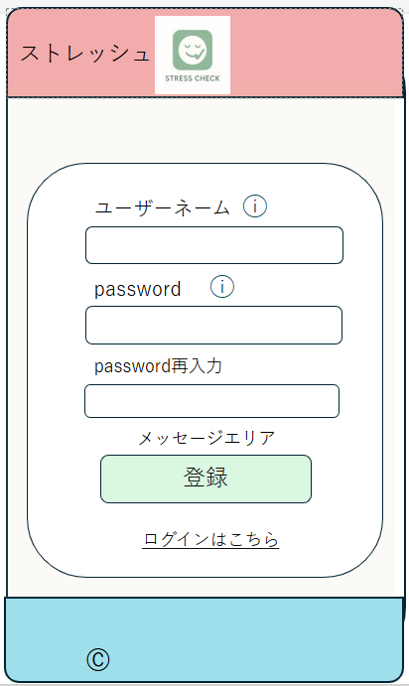
 |  |  |  |  |  |  |  |  |  |  |  |  |  |  |  |  |  |  | スマホ表示
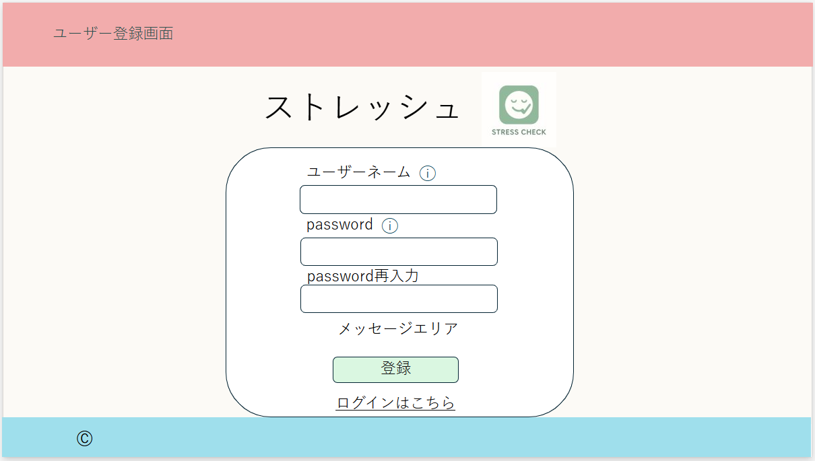

⑦

⑦
①
①
②
②
③
③
④
⑤
④
⑥
⑤
⑥

 | 機能設計
 |  |  | 1.ページロード
 |  |  |  | 本画面ではページロード時の処理は無し。
 |  |  |  | ユーザー登録画面用jspを表示する。

 |  |  | 2.⑤登録ボタン押下時
 |  |  |  | ボタン押下時、以下のエラーチェックを行う。
 |  |  |  | 1.ユーザーネームが入力されていない。
 |  |  |  |  | 「ユーザーネームを入力してください。」エラーを表示する。
 |  |  |  | 2.パスワードが入力されていない。
 |  |  |  |  | 「パスワードを入力してください。」エラーを表示する。
 |  |  |  | 3.パスワード再入力が入力されていない。
 |  |  |  |  | 「パスワード再入力を入力してください。」エラーを表示する。
 |  |  |  | 4.パスワードとパスワード再入力が一致していない。
 |  |  |  |  | 「パスワードとパスワード再入力が一致していません。」エラーを表示する。
 |  |  |  | 5.入力されたユーザーネームが既に登録されている。
 |  |  |  |  | 「このユーザーネームは既に使用されています。」エラーを表示する。
 |  |  |  | 6.ユーザーネームが半角英字5文字以上で入力されていない。
 |  |  |  |  | 「ユーザーネームは半角英字5～30文字で入力してください。」エラーを表示する。
 |  |  |  | 7.パスワードが英数混合8文字以上で入力されていない。
 |  |  |  |  | 「パスワードは半角英字と数字を使用し、8～16文字で入力してください。」エラーを表示する。

 |  |  |  | 上記の入力チェックをすべて通過した場合、以下の処理を行う。
 |  |  |  | 1.パスワードをハッシュ化する。
 |  |  |  | 2.ユーザーネームとハッシュ化したパスワードを含む新しいユーザー情報を usersテーブルへ登録する。

 |  |  |  | 登録が正常に完了した場合、ログイン画面に遷移する。

 |  |  |  | 上記のいずれかのエラーが発生した場合は、該当のメッセージエリアにエラー内容を表示する。
 |  |  |  | メッセージエリアは、メッセージが無い場合には背景色も表示しない。

 |  |  | 3.⑦インフォメーションマーク押下時
 |  |  |  | それぞれ、入力条件を表示する。

 | 項目定義書

 | No |  | 物理名 |  |  | 論理名 |  | 画面型 |  | データ型(Java) | min |  | max |  | DBテーブル |  | DBカラム | 備考
 |  | 1 | username |  |  | ユーザーネーム |  | input |  | String |  | 5 |  | 30 | users |  | username | 氏名入力欄。半角英字5文字以上。重複無し。
 |  | 2 | password |  |  | パスワード |  | input |  | String |  | 8 |  | 16 | users |  | password | パスワード入力欄。英数混合8文字以上。
 |  | 3 | confirmPassword |  |  | パスワード再入力 |  | input |  | String |  | 8 |  | 16 |  |  |  | 確認用パスワードの入力欄。
 |  | 4 | message |  |  | メッセージエリア |  | div |  | String |  |  |  |  |  |  |  | 初期表示時は非表示。
 |  | 5 | userRegisterButton |  |  | ユーザー登録ボタン |  | button |  |  |  |  |  |  |  |  |  | ユーザー登録処理実行。
 |  | 6 | loginLink |  |  | ログイン画面リンク |  | a |  |  |  |  |  |  |  |  |  | ログイン画面へ遷移。
 |  | 7 | informationMark |  |  | インフォメーション |  | span |  |  |  |  |  |  |  |  |  | 触れると入力条件が表示される。

ログイン
外部設計書 |  |  |  |  |  |  | チーム名 |  | makwm
 |  |  |  |  |  |  | 画面名 |  | ログイン |  |  |  |  |  | 作成者 | 明石澪斗 |  |  |  | 更新者
 |  |  |  |  |  |  | システム名 |  | ストレッシュ |  |  |  |  |  | 作成日 | 2025-06-11 |  |  |  | 更新日
 |  |  |  |  |  |  | 備考

 | 画面設計

 |  |  |  |  |  |  |  |  |  |  |  |  |  |  |  |  |  | スマホ表示

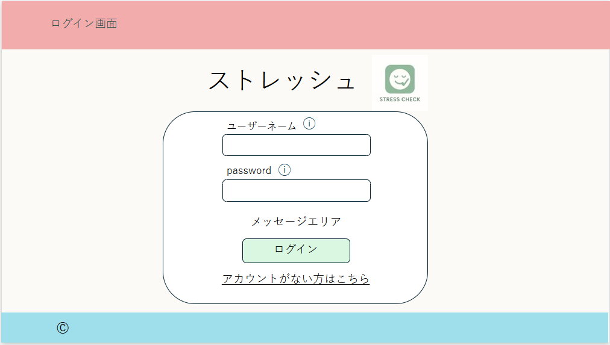

⑥
⑥
①
①
②

③
②

④
③
⑤
④

⑤

 | 機能設計
 |  |  | 1.ページロード
 |  |  |  | 本画面ではページロード時の処理は無し。
 |  |  |  | ログイン画面用JSPを表示する。

 |  |  | 2.④ログインボタン押下時
 |  |  |  | ボタン押下時、以下のエラーチェックを行う。
 |  |  |  | 1.ユーザーネームが入力されていない。
 |  |  |  |  | 「ユーザーネームを入力してください。」エラーを表示する。
 |  |  |  | 2.パスワードが入力されていない。
 |  |  |  |  | 「パスワードを入力してください。」エラーを表示する。
 |  |  |  | 3.ユーザーネーム、パスワード入力が入力されていない。
 |  |  |  |  | 「ユーザーネームとパスワードを入力してください。」エラーを表示する。
 |  |  |  | 4.ユーザーネームとパスワードが入力されているが間違っている。
 |  |  |  |  | 「ユーザーネームまたはパスワードが間違っています。」エラーを表示する。
 |  |  |  | 5.ユーザーネームの入力文字数が足りていない、または、半角英字でない
 |  |  |  |  | 「ユーザーネームは入力文字数５文字以上の半角英字にしてください。」エラーを表示する。
 |  |  |  | 6.パスワードの入力文字数が足りていない、または、半角英数字混合でない
 |  |  |  |  | 「パスワードは入力文字数8文字以上の半角英数字混合にしてください。」エラーを表示する。

 |  |  |  | 上記エラーがない場合、以下のパスワードチェックを行う。
 |  |  |  | 1.パスワードにシステム上に設定したハッシュ化を行う。（sha-256)
 |  |  |  | 2.ユーザーネームとハッシュ化したパスワードを用いてusersテーブルを検索し、1件ヒットするかどうかをチェックする。

 |  |  |  | 上記チェックにて、1件ヒットした場合は「ホーム」画面に遷移する。
 |  |  |  | 1件ヒットでない場合、本画面のメッセージエリアに「ユーザーネームまたはパスワードに誤りがあります。
 |  |  |  |  | ユーザー登録がされていない方は、ユーザー登録へお進みください。」と表示する。
 |  |  |  | メッセージエリアは、メッセージがない場合には背景色も表示しない。

 |  |  | 3.⑤アカウントがない方はこちらリンク押下時
 |  |  |  | リンク押下時、「ユーザー登録」画面に遷移する。

 |  |  | 4.⑥インフォメーションマーク押下時
 |  |  |  | それぞれ、入力条件を表示する。

 | 項目定義書
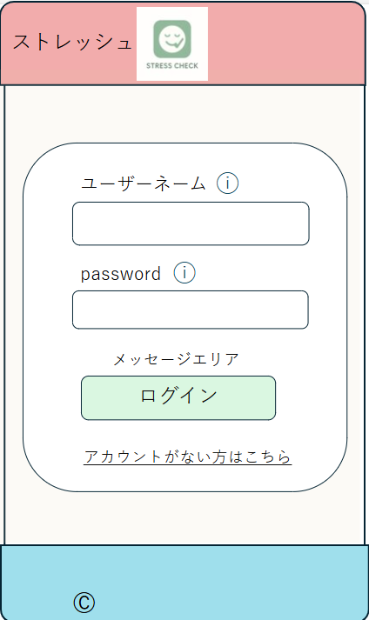
 | No |  | 物理名 |  |  | 論理名 |  | 画面型 |  | データ型(Java) | min |  | max |  | DBテーブル |  | DBカラム |  | 備考
 |  | 1 | username |  |  | ユーザーネーム |  | input |  | String |  | 5 |  | 30 | users |  | username |  | 氏名入力欄。半角英字5文字以上。重複無し。
 |  | 2 | password |  |  | パスワード |  | input |  | String |  | 8 |  | 16 | users |  | password |  | パスワード入力欄。半角英数字8文字以上。
 |  | 3 | message |  |  | メッセージエリア |  | div |  | String |  |  |  |  |  |  |  |  | エラーメッセージ表示。初期表示時は非表示。
 |  | 4 | loginButton |  |  | ログインボタン |  | button |  |  |  |  |  |  |  |  |  |  | ログイン処理実行。
 |  | 5 | userRegisterLink |  |  | ユーザー登録リンク |  | a |  |  |  |  |  |  |  |  |  |  | ユーザー登録画面へ遷移。
 |  | 6 | InformationMark |  |  | インフォメーション |  | span |  |  |  |  |  |  |  |  |  |  | 触れると入力条件が表示される。

ホーム
外部設計書 |  |  |  |  |  | チーム名 |  | makwm
 |  |  |  |  |  | 画面名 |  | ホーム |  |  |  | 作成者 | 明石澪斗 |  |  | 更新者
 |  |  |  |  |  | システム名 |  | ストレッシュ |  |  |  | 作成日 | 2025-06-12 |  |  | 更新日
 |  |  |  |  |  | 備考

 | 画面設計
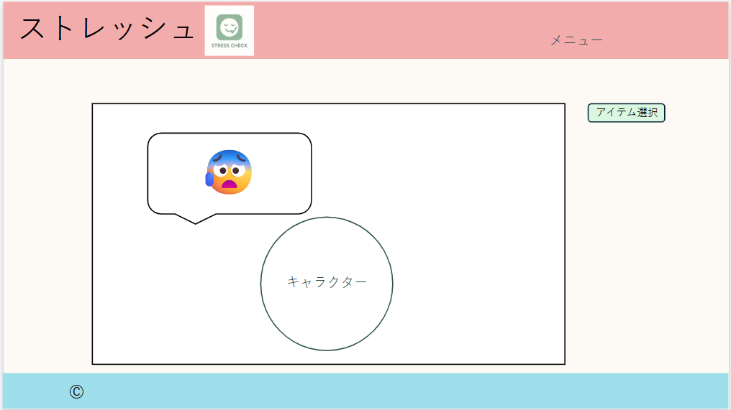
 |  |  |  |  |  |  |  |  |  |  |  |  |  | スマホ表示
①
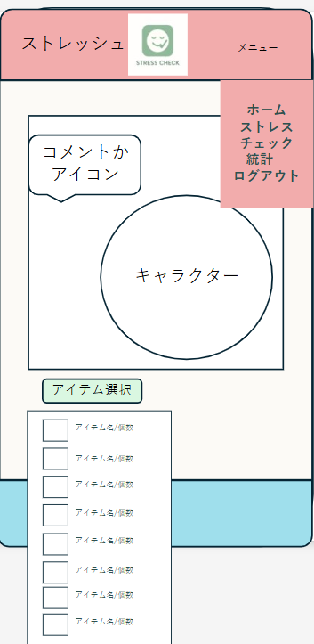

③

③

②

②

①
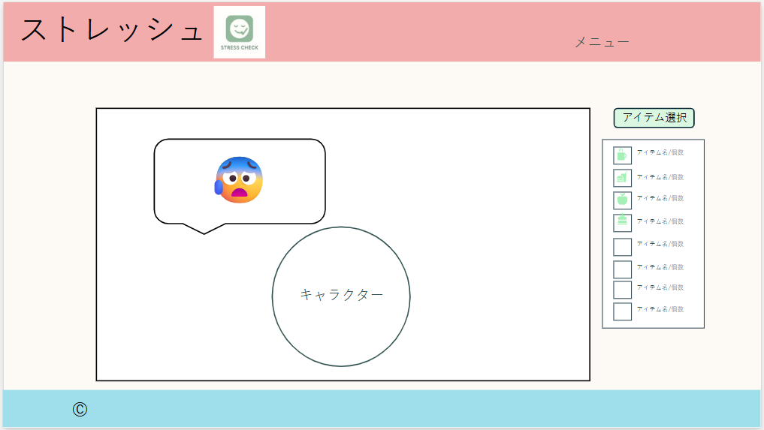

④
④

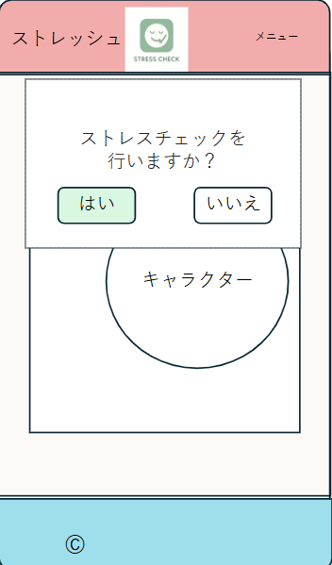
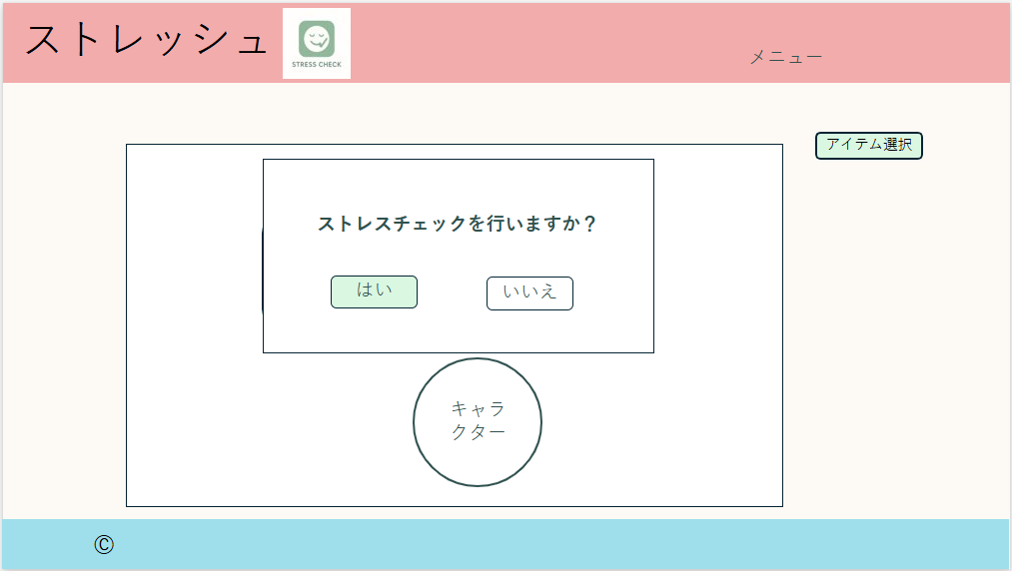

⑤
⑤

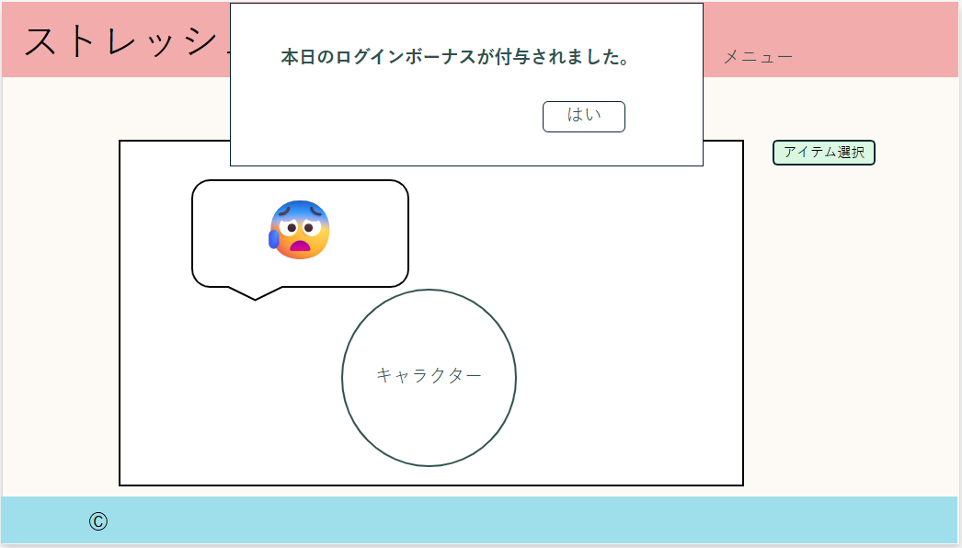
⑥

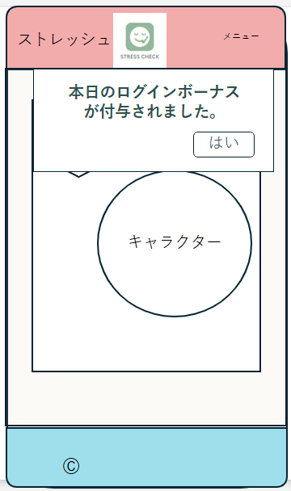

⑥

 | 機能設計
 |  |  | 1.ページロード
 |  |  |  | ホーム画面用JSPを表示する。
 |  |  |  | ページ表示時、キャラクターの吹き出しに挨拶程度の簡単なコメントを表示する。
 |  |  |  | また、ページ表示時に本日文のストレスチェックが行われていなければ、⑦のストレスチェックを促すモーダルが表示する。

 |  |  | 2.①アイテム選択ボタンクリック
 |  |  |  | アイテムボタンクリック時、ユーザーが所持しているアイテムの名前と所持数を表示する。

 |  |  | 3.②キャラクター表示
 |  |  |  | キャラクターが基本笑顔で表示される。
 |  |  |  | ストレスチェックを行っており、ストレスチェックの評価からネガティブな感情が多く確認出来たらキャラクターの表情と④の吹き出しに反映される。

 |  |  | 4.③表情アイコンクリック
 |  |  |  | 表情アイコンクリック時、該当アイコンが紙飛行機となり飛んでいく演出が出る。演出後は、該当アイコンは消えている。
 |  |  |  | 全ての感情アイコンがなくなると、キャラクターとその背景にポジティブな演出が出る。
 |  |  |  | 感情アイコンがない時は、ページロード時と同じように挨拶程度の言葉やストレスチェックの結果に応じた一言程度のコメントを表示する。
 |  |  |  | ストレスチェックの結果に応じたコメントは、check_commentsテーブルから表示する。
 |  |  |  | 挨拶程度の言葉は、pet_commentsテーブルから表示する。

 |  |  | 5.④アイテムクリック
 |  |  |  | 選択したアイテムをクリック時、「あげる」ボタンを表示する。
 |  |  |  | ユーザーが「あげる」ボタンをクリックすることでキャラクターにアイテムをあげる。
 |  |  |  | ユーザーがあげたアイテムは、該当アイテムの所持数を1減らす。
 |  |  |  | アイテム所持数の情報は、usertitemテーブルから表示する。

 |  |  | 6.⑤ストレスチェックを促すモーダルの「はい」クリック
 |  |  |  | このモーダルは、ログイン時本日分のストレスチェックを行っていない場合に表示する。
 |  |  |  | 「はい」をクリックすることで、ストレスチェック画面に遷移する。

 |  |  | 7．⑥ログインボーナス付与アラートの「はい」
 |  |  |  | このアラートは、アプリログインし、ストレスチェックを行った後、１回目のホームの遷移した際に表示する。
 |  |  |  | 「はい」をクリックすることで、アラートが閉じる。

 | 項目定義書

 | No |  | 物理名 |  | 論理名 |  | 画面型 |  | データ型(Java) | min | max | DBテーブル |  | DBカラム | 備考
 |  | 1 | itemSelection |  | アイテム選択 |  | button |  |  |  |  |  |  |  | 押下時アイテムを表示。
 |  | 2 | character |  | キャラクター |  | img |  |  |  |  |  |  |  | 画像
 |  | 3 | speechBubble |  | 吹き出し |  | div |  | String |  |  | check_comments |  | pet_check_comments | コメント、感情アイコン表示
 |  | 4 | item |  | アイテム |  | div |  | String |  |  | useritem |  | petitem1~8 | アイテム名、個数を表示。
 |  | 5 | checkInduction |  | ストレスチェック誘導 |  | button |  |  |  |  |  |  |  | ホーム画面へ遷移
 |  | 6 | loginBounsAlert |  | ログインボーナスアラート |  | alert |  | String |  |  |  |  |  | ログインボーナス付与のアラート

ストレスチェック
外部設計書 |  |  |  |  |  |  | チーム名 |  | makwm
 |  |  |  |  |  |  | 画面名 |  | ストレスチェック登録 |  |  |  | 作成者 | 光浪彩耶香 |  |  | 更新者 | 光浪彩耶香
 |  |  |  |  |  |  | システム名 |  | ストレッシュ |  |  |  | 作成日 | 2025-06-11 |  |  | 更新日 | 2025-06-12
 |  |  |  |  |  |  | 備考

 | 画面設計
 |  |  |  |  |  |  |  |  |  |  |  |  |  |  |  | スマホ表示
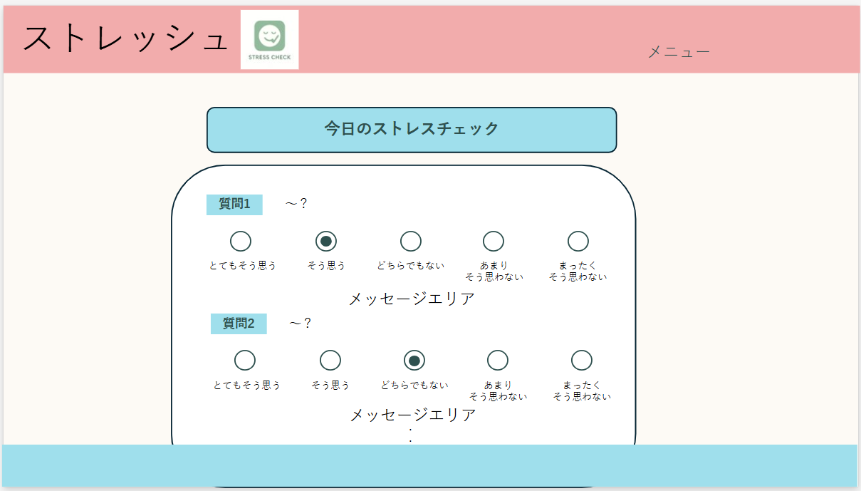
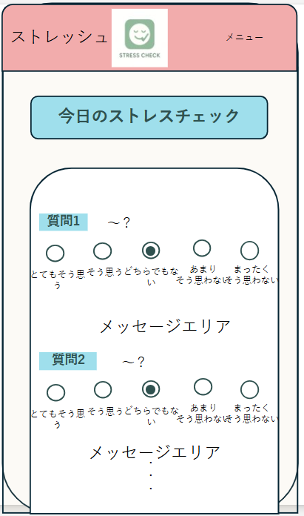

①
①

⑤
⑤

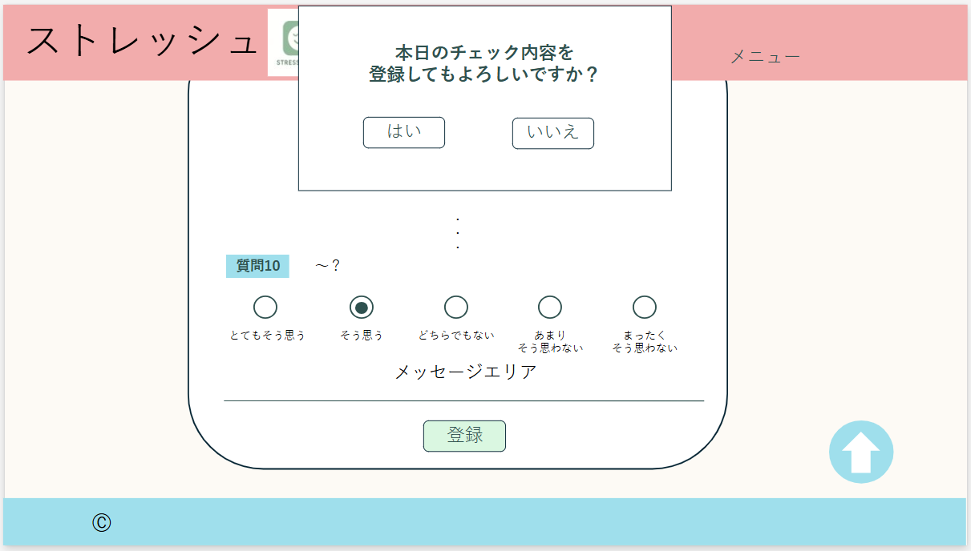
③
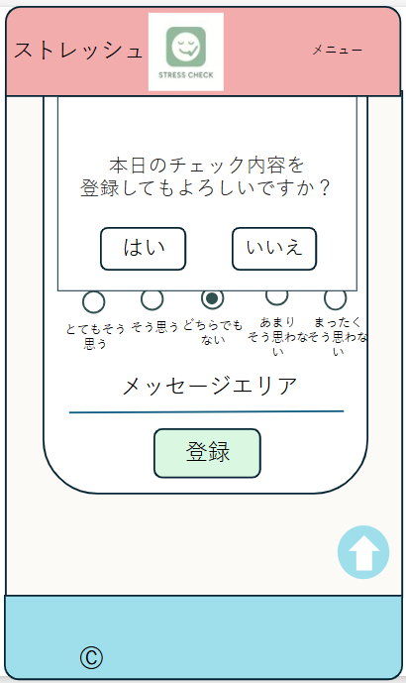

③

②
④
④
②

 | 機能設計
 |  |  | 1.ページロード
 |  |  |  | 本画面ではページロード時の処理は無し。
 |  |  |  | ストレスチェック画面用jspを表示する。
 |  |  |  | すでにログインしていない場合は、ログイン画面にリダイレクトする（セッションチェックなどで制御）。

 |  |  | 2.②登録ボタン押下時
 |  |  |  | ボタン押下時、以下のエラーチェックを行う。
 |  |  |  | 1.ストレスチェック項目に未回答があるストレスチェック項目に未回答がある。
 |  |  |  |  | 「未回答の項目があります。回答してください。」エラーを表示する。

 |  |  |  | 上記の入力チェックを通過した場合、確認ダイアログを表示する。
 |  |  |  | エラーが発生した場合は、該当のメッセージエリアにエラー内容を表示する。
 |  |  |  | メッセージエリアは、メッセージが無い場合には背景色も表示しない。

 |  |  | 3.③確認ダイアログのはいボタン押下時
 |  |  |  | 以下の処理を行う。
 |  |  |  | 1.入力内容をサーバーに送る。
 |  |  |  | 2.入力内容をサーバー側で受け取り、必要なデータ型・形式に変更する。
 |  |  |  | 3.ストレスチェックの回答内容を用いて、スコア集計処理を行う。
 |  |  |  | 4.入力された情報とスコア結果を、check_resultsテーブルに登録する。
 |  |  |  | 5.登録完了後、チェック結果画面に遷移する。

 |  |  | ③確認ダイアログのいいえボタン押下時
 |  |  |  | 確認ダイアログが非表示になり、回答画面に戻る。

 |  |  | 4.④ページトップ表示押下時
 |  |  |  | 表示ページの先頭に移動する。

 | 項目定義書

 | No |  | 物理名 |  |  | 論理名 |  | 画面型 |  | データ型(Java) | min | max | DBテーブル |  | DBカラム | 備考
 |  | 1 | question |  |  | 質問 |  | input |  | String |  |  | check_results |  | question1~10 | ラジオボタンによる選択式。（複数選択不可）
 |  | 2 | registerButton |  |  | 登録ボタン |  | button |  |  |  |  |  |  |  | ストレスチェック内容・スコア登録処理実行。
 |  | 3 | registerConfirmMsg |  |  | 登録確認メッセージ |  | 確認ダイアログ |  | String |  |  |  |  |  | 「本日のチェック内容を​登録してもよろしいですか​？」と表示。
 |  | 4 | goTop |  |  | ページトップへ戻る |  | a |  |  |  |  |  |  |  | 表示中ページの先頭に移動する。スクロールに合わせて移動（常時右下に表示）。
 |  | 5 | message |  |  | メッセージエリア |  | div |  | String |  |  |  |  |  | 初期表示時は非表示。

チェック結果
①
外部設計書 |  |  |  |  |  | チーム名 |  | makwm
 |  |  |  |  |  | 画面名 |  | チェック結果 |  |  |  | 作成者 | 若林あゆの |  |  | 更新者 | 若林あゆの
 |  |  |  |  |  | システム名 |  | ストレッシュ |  |  |  | 作成日 | 2025-06-09 |  |  | 更新日 | 2025-06-12
 |  |  |  |  |  | 備考

 | 画面設計
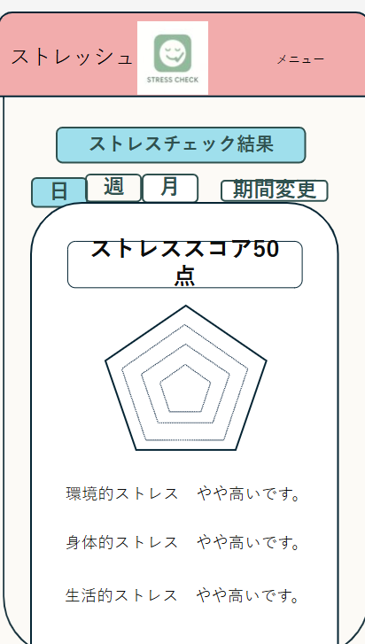
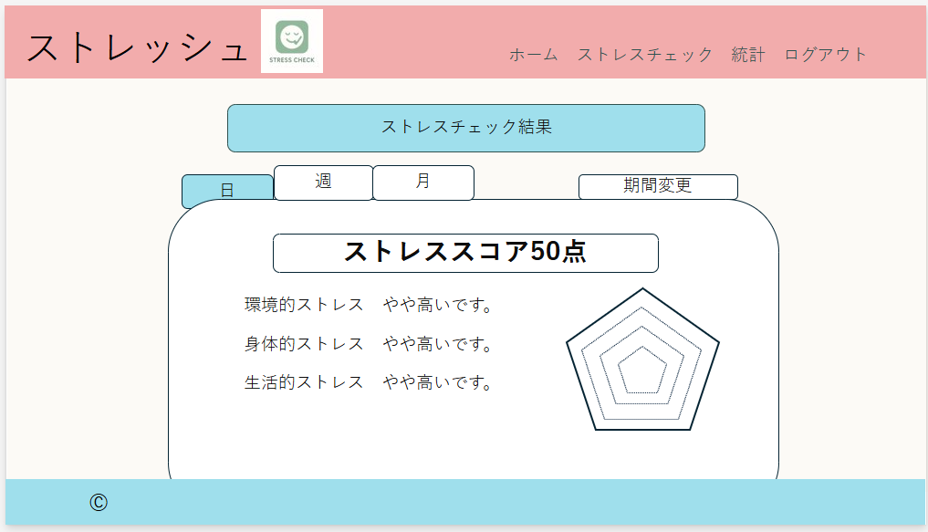

③

③
①
④
④
①

②

②

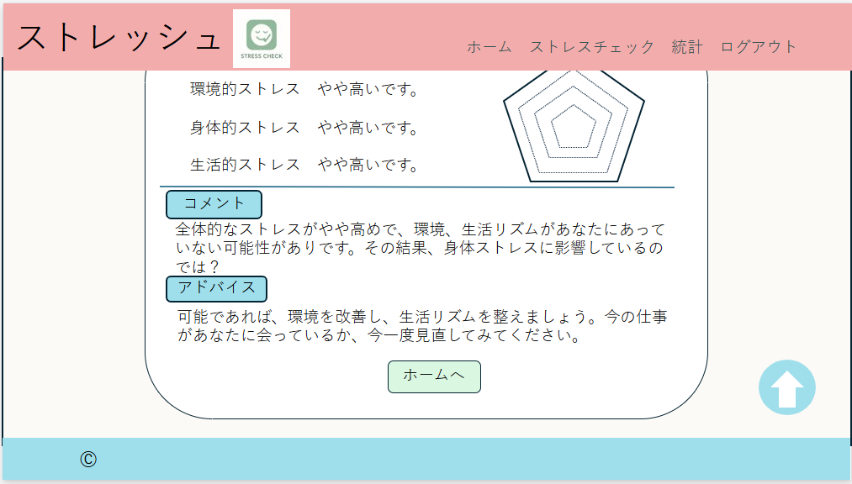
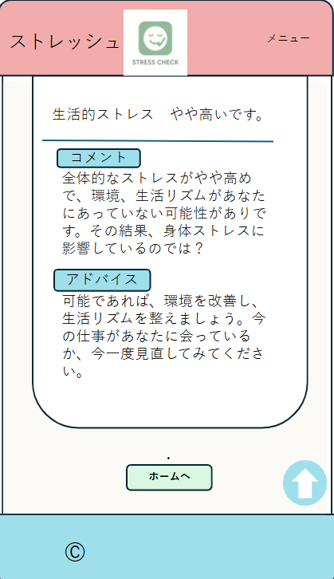

②

⑤

⑤

⑥
⑥

⑦

⑧
⑦
⑧

 | 機能設計
 |  |  | 1.ページロード
 |  |  |  | ストレスチェック結果画面用jspを表示する。
 |  |  |  | すでにログインしていない場合は、ログイン画面にリダイレクトする（セッションチェックなどで制御）。

 |  |  | 2.①ストレススコアを表示する
 |  |  |  | ページ表示時、check_resultsテーブルから、当日のストレスチェック結果の値を取得する

 |  |  | 3.②ストレスチェック結果のデータをグラフ表示する
 |  |  |  | ページ表示時、check_resultsテーブルから、当日のストレスチェック結果の値を取得し、グラフ表示する。

 |  |  | 4.③表示期間変更タブ押下時
 |  |  |  | 日、週、月のタブを選択することで表示期間を変更ができる。
 |  |  |  | 画面では「週」が選択されている。選択された箇所は、背景色が青色に変化する。

 |  |  | 5.④期間変更
 |  |  |  | ボタン押下時、カレンダーが表示され、日付の選択ができる。
 |  |  |  | 日にちを選択することで過去のデータを表示する。

 |  |  | 6.⑤コメントを表示する
 |  |  |  | ページ表示時、check_commentsテーブルから、ストレスチェック結果のスコアに応じたコメントを取得する。

 |  |  | 7.⑥アドバイスを表示する
 |  |  |  | ページ表示時、check_commentsテーブルからストレスチェック結果のスコアに応じたアドバイスを取得する。

 |  |  | 8.⑦「ホーム」ボタン押下時
 |  |  |  | ホーム画面に遷移する。

 |  |  | 9.⑧ページトップ表示押下時
 |  |  |  | 表示ページの先頭へ移動する。

 | 項目定義書

 | No |  | 物理名 |  | 論理名 |  | 画面型 |  | データ型(Java) | min | max | DBテーブル |  | DBカラム | 備考
 |  | 1 | score |  | スコア |  | div |  | int |  |  | check_results |  | stress_score | ストレススコア表示
 |  | 2 | chart |  | グラフ |  | div |  |  |  |  | check_results |  |  | スコアの値を取得し、グラフ表示
 |  | 3 | switch |  | 表示期間変更 |  | button |  |  |  |  |  |  |  | 日、週、月の表示切替
 |  | 4 | changePeriod |  | 期間変更 |  | input |  |  |  |  |  |  |  | 日付入力欄
 |  | 5 | comment |  | コメント |  | div |  | String |  |  | check_comments |  | comments | コメント表示
 |  | 6 | advice |  | アドバイス |  | div |  | String |  |  | check_comments |  | advice | アドバイス表示
 |  | 7 | goHome |  | ホームボタン |  | input |  |  |  |  |  |  |  | ホーム画面へ遷移
 |  | 8 | goTop |  | ページトップへ戻る |  | a |  |  |  |  |  |  |  | 表示中ページの先頭に移動する。スクロールに合わせて移動（常時右下に表示）。

ストレス統計（週）
②
外部設計書 |  |  |  |  |  | チーム名 |  | makwm
 |  |  |  |  |  | 画面名 |  | ストレス統計（週） |  |  |  | 作成者 | 北原大幹 |  |  |  | 更新者
 |  |  |  |  |  | システム名 |  | ストレッシュ |  |  |  | 作成日 | 2025-06-12 |  |  |  | 更新日
 |  |  |  |  |  | 備考

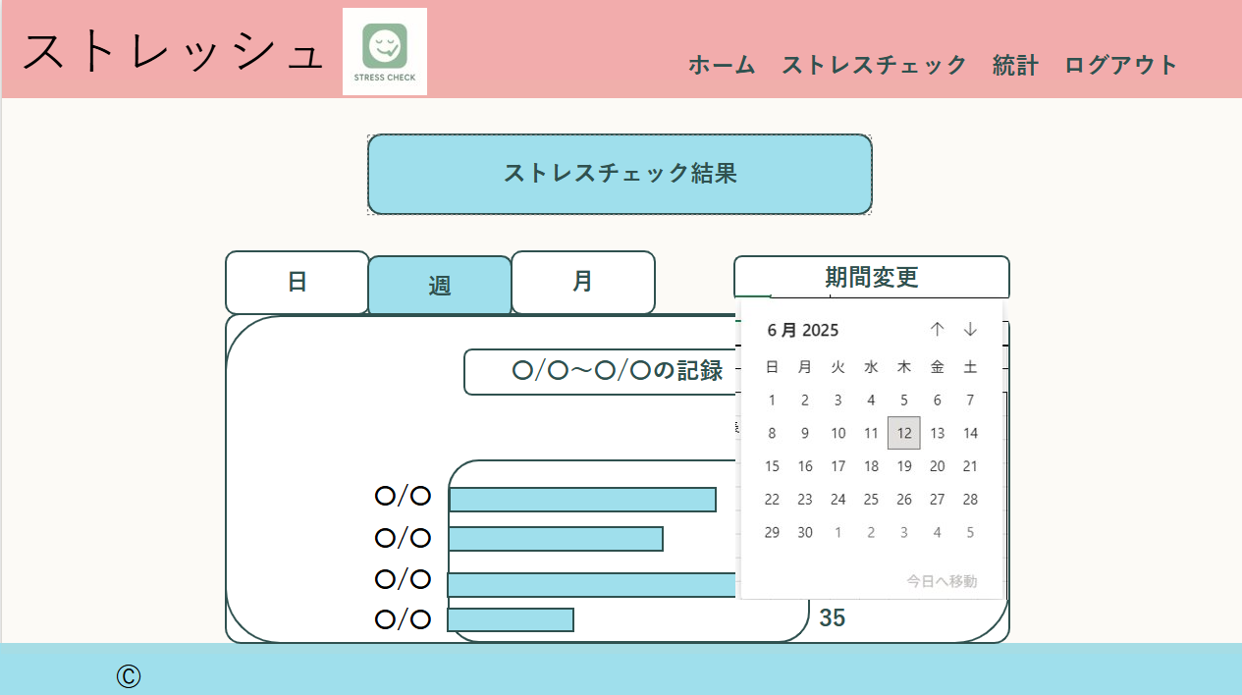
 | 画面設計
 |  |  |  |  |  |  |  |  |  |  |  |  |  |  | スマホ表示
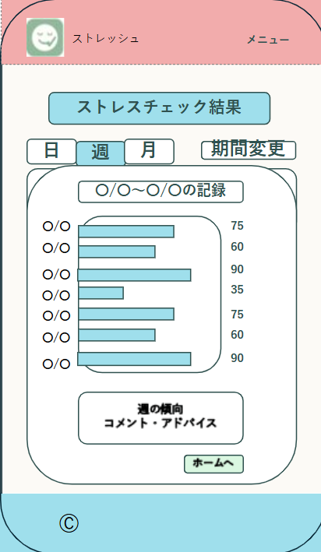

①
②
③
①
②

③
④

④
⑤
⑥

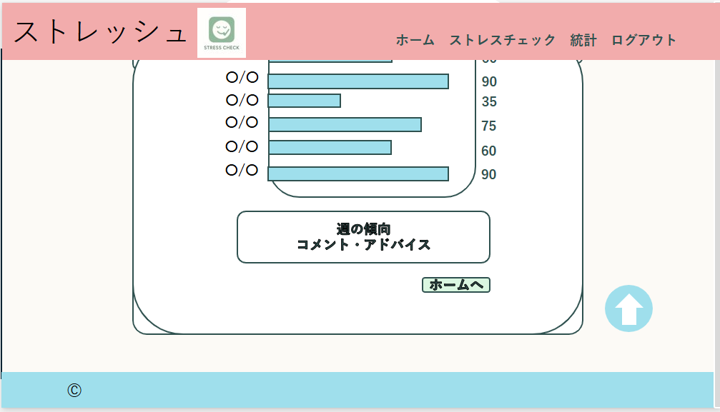

⑤

⑥
⑦

 | 機能設計
 |  |  | 1.ページロード
 |  |  |  | ストレス統計画面用jspを表示する。
 |  |  |  | すでにログインしていない場合は、ログイン画面にリダイレクトする（セッションチェックなどで制御）。

 |  |  | 2.①表示期間変更タブ
 |  |  |  | 日、週、月のタブを選択することで表示期間を変更ができる。
 |  |  |  | 画面では「週」が選択されている。選択された箇所は、背景色が青色に変化する。

 |  |  | 3.②期間変更ボタン押下時
 |  |  |  | ボタン押下時、カレンダーが表示され、日付の選択ができる。
 |  |  |  | 日付を選択すると、選択された日付が含まれる月～日までの１週間分のチェック結果が表示される。

 |  |  | 4.④グラフ表示
 |  |  |  | ストレスチェックの結果が棒グラフとして表示される。枠の外の左に日付、右にスコアが表示される。

 |  |  | 5.⑤週の傾向とアドバイスのコメントの表示
 |  |  |  | 週のチェック結果統計から、全体的な傾向と、それに対するアドバイスについてコメントされる。
 |  |  |  | 合計スコアとそれぞれのカテゴリごとのスコアによってコメントの内容は変化する。

 |  |  | 6.⑥ホーム画面リンクボタン押下時
 |  |  |  | ホーム画面に遷移する。

 |  |  | 7.⑦ページトップ表示押下時
 |  |  |  | 表示ページの先頭に移動する。

 | 項目定義書

 | No |  | 物理名 |  | 論理名 |  | 画面型 |  | データ型(Java) | min | max | DBテーブル |  | DBカラム |  | 備考
 |  | 1 | switch |  | 表示期間変更 |  | button |  | String |  |  |  |  |  |  | 選択箇所は背景色が青になる。
 |  | 2 | changePeriod |  | 期間変更 |  | button |  | String |  |  |  |  |  |  | 押下時カレンダーが表示される。
 |  | 3 | recordName |  | 記録名 |  | div |  | String |  |  |  |  |  |  | 選択された期間によって変化。
 |  | 4 | resultGraph |  | 統計グラフ |  | div |  | int |  |  | check_results |  |  |  | check_resultsからデータを取得。
 |  | 5 | comment |  | コメント |  | div |  | String |  |  | check_comments |  | comments |  | スコアとそれぞれのカテゴリごとのスコアによって内容は変化
 |  | 6 | goHome |  | ホームボタン |  | input |  |  |  |  |  |  |  |  | ホーム画面に遷移。
 |  | 7 | goTop |  | ページトップへ戻る |  | a |  |  |  |  |  |  |  |  | ページトップへ遷移。

ストレス統計（月）
外部設計書 |  |  |  |  |  | チーム名 |  | makwm
 |  |  |  |  |  | 画面名 |  | ストレス統計（月） |  |  |  | 作成者 | 北原大幹 |  |  |  | 更新者
 |  |  |  |  |  | システム名 |  | ストレッシュ |  |  |  | 作成日 | 2025-06-12 |  |  |  | 更新日
 |  |  |  |  |  | 備考

 | 画面設計
 |  |  |  |  |  |  |  |  |  |  |  |  |  |  | スマホ表示
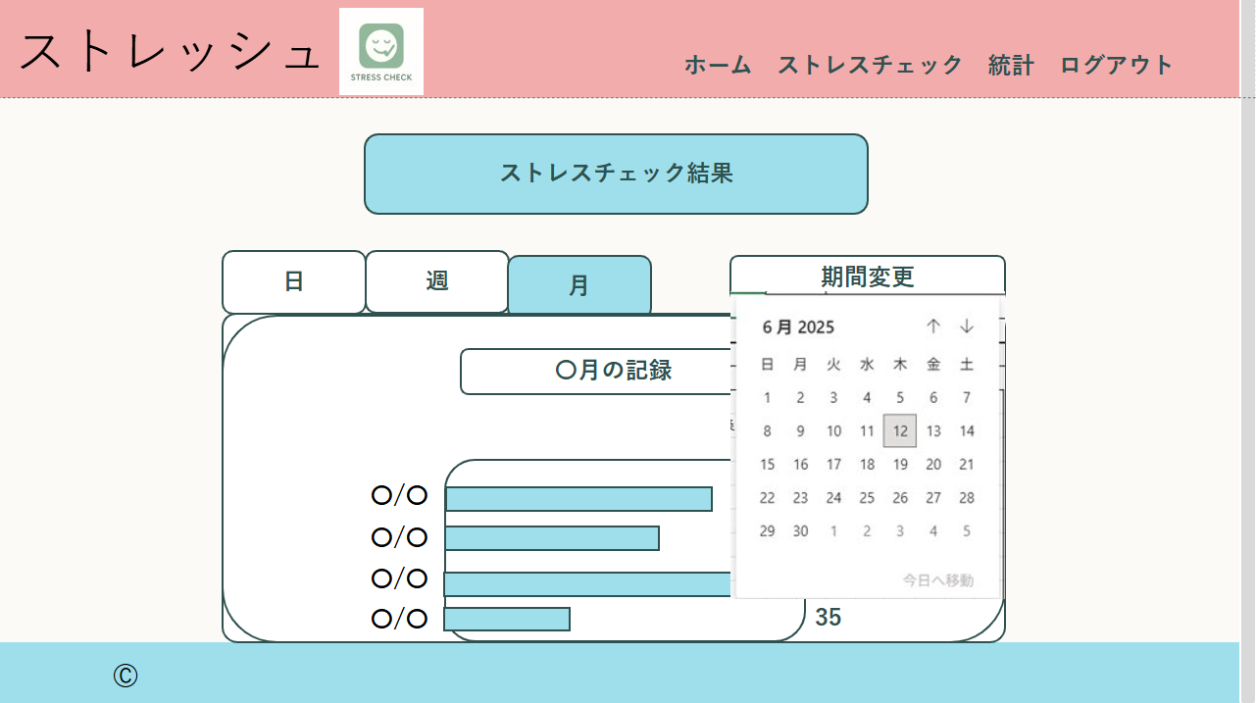
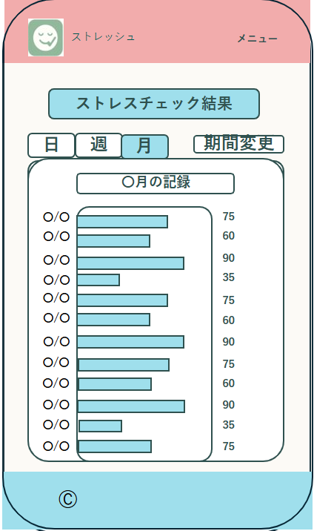

①
②
③
①
②
④
③

④

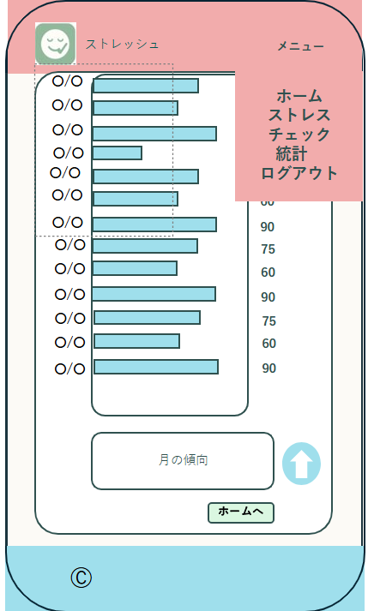
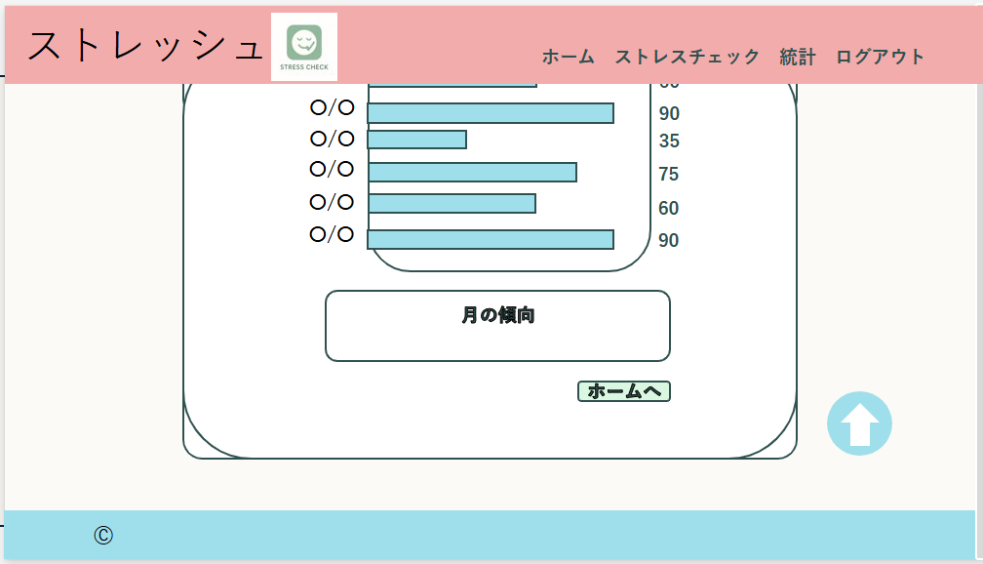

⑤

⑥
⑦
⑤
⑥
⑦

 | 機能設計
 |  |  | 1.ページロード
 |  |  |  | ストレス統計画面用jspを表示する。
 |  |  |  | すでにログインしていない場合は、ログイン画面にリダイレクトする（セッションチェックなどで制御）。

 |  |  | 2.②表示期間変更タブ
 |  |  |  | 日、週、月のタブを選択することで表示期間を変更ができる。
 |  |  |  | 画面では「月」が選択されている。選択された箇所は、背景色が青色に変化する。

 |  |  | 3.③期間変更ボタン押下時
 |  |  |  | ボタン押下時、カレンダーが表示され、日付の選択ができる。
 |  |  |  | 日付が選択するとその日付を含む月のチェック結果が表示される。

 |  |  | 4.⑤グラフ表示
 |  |  |  | ストレスチェックの結果が棒グラフとして表示される。枠の外の左に日付、右にスコアが表示される。

 |  |  | 5.⑥月の傾向コメントの表示
 |  |  |  | 月のチェック結果統計から、全体的な傾向についてコメントされる。
 |  |  |  | 日、週とは違い、アドバイスは表示されない。
 |  |  |  | 合計スコアとそれぞれのカテゴリごとのスコアによってコメントの内容は変化する。

 |  |  | 6.⑦ホーム画面リンクボタン押下時
 |  |  |  | ホーム画面に遷移する。

 |  |  | 7.⑧ページトップ表示押下時
 |  |  |  | 表示ページの先頭に移動する。

 | 項目定義書

 | No |  | 物理名 |  | 論理名 |  | 画面型 |  | データ型(Java) | min | max | DBテーブル |  | DBカラム |  | 備考
 |  | 1 | switch |  | 表示期間変更タブ |  | button |  | String |  |  |  |  |  |  | 選択箇所は背景色が青になる。
 |  | 2 | changePeriod |  | 期間変更ボタン |  | button |  | String |  |  |  |  |  |  | 押下時カレンダーが表示される。
 |  | 3 | recordName |  | 記録名 |  | div |  | String |  |  |  |  |  |  | 選択された期間によって変化。
 |  | 4 | resultGraph |  | 統計グラフ |  | div |  | int |  |  | check_results
 |  | 5 | comment |  | コメント |  | div |  | String |  |  | check_comments |  | comments |  | スコアとそれぞれのカテゴリごとのスコアによって内容は変化
 |  | 6 | goHome |  | ホームボタン |  | input |  |  |  |  |  |  |  |  | ホーム画面に遷移。
 |  | 8 | goTop |  | ページトップへ戻る |  | a |  |  |  |  |  |  |  |  | ページトップへ遷移。

共通
外部設計書 |  |  |  |  |  | チーム名 |  | makwm
 |  |  |  |  |  | 画面名 |  | 共通（ログイン後の画面のみ） |  |  |  | 作成者 | 光浪彩耶香 |  |  |  | 更新者
 |  |  |  |  |  | システム名 |  | ストレッシュ |  |  |  | 作成日 | 2025-06-12 |  |  |  | 更新日
 |  |  |  |  |  | 備考

①
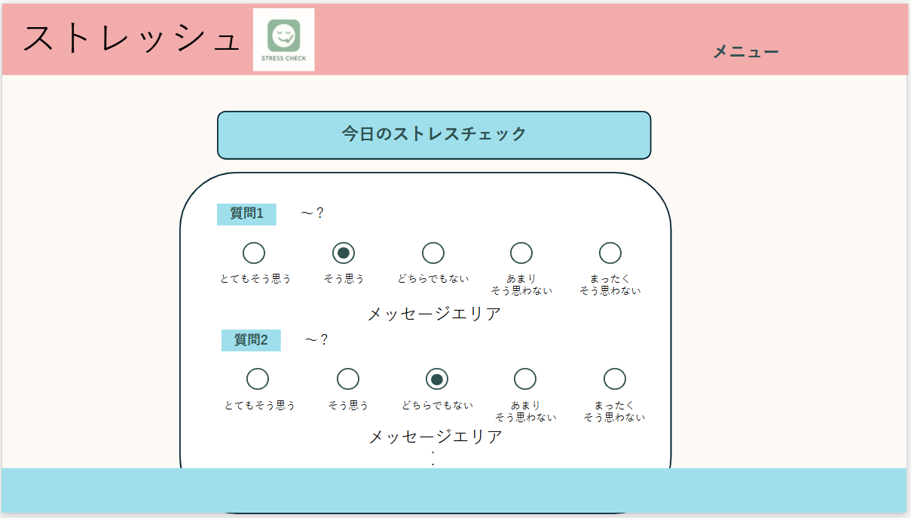
 | 画面設計
 |  |  |  |  |  |  |  |  |  |  |  |  |  |  | スマホ表示
②
①
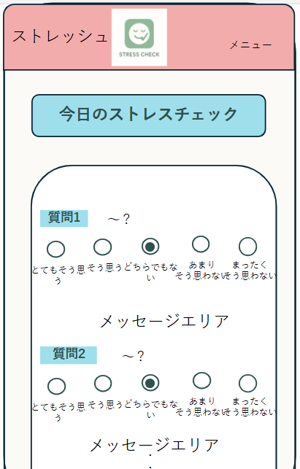
②

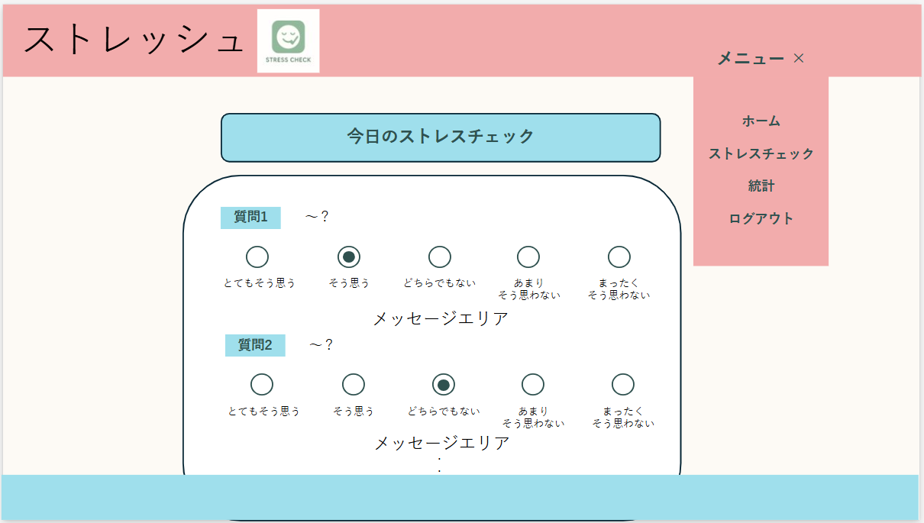
②
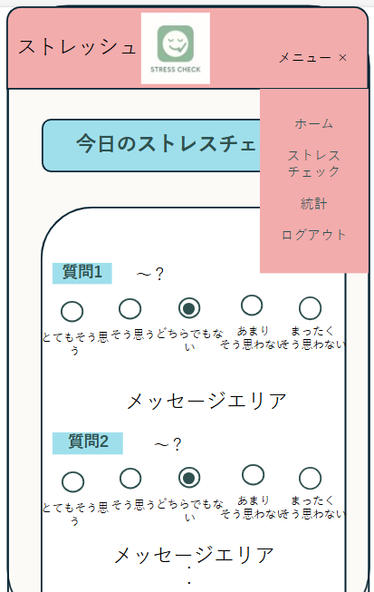
②

③
③
④
④
⑤
⑤
⑥
⑥

 | 機能設計
 |  |  | 1.①ロゴ押下時
 |  |  |  | ホーム画面に遷移する。

 |  |  | 2.②メニュー押下時
 |  |  |  | ③～⑥の各画面への遷移リンクをハンバーガーメニューで表示する。
 |  |  |  | ハンバーガーメニューを非表示にする場合は、「×」かメニュー外をクリックする。

 |  |  | 3.③ホーム押下時
 |  |  |  | ホーム画面に遷移する。

 |  |  | 4.④ストレスチェック押下時
 |  |  |  | ストレスチェック画面に遷移する。

 |  |  | 5.⑤統計押下時
 |  |  |  | ストレス統計画面に遷移する。

 |  |  | 6.⑥ログアウト押下時
 |  |  |  | ログアウト処理を実行後、ログイン画面に遷移する。

 | 項目定義書

 | No |  | 物理名 |  | 論理名 |  | 画面型 |  | データ型(Java) | min | max | DBテーブル |  | DBカラム |  | 備考
 |  | 1 | logo |  | ロゴ |  | img |  |  |  |  |  |  |  |  | ホーム画面へ遷移。
 |  | 2 | menu |  | メニューボタン |  | button |  |  |  |  |  |  |  |  | ハンバーガーメニュー。
 |  | 3 | homeLink |  | ホーム画面リンク |  | a |  |  |  |  |  |  |  |  | ホーム画面へ遷移。
 |  | 4 | checkLink |  | ストレスチェック画面リンク |  | a |  |  |  |  |  |  |  |  | ストレスチェック画面へ遷移。
 |  | 5 | statisticsLink |  | ストレス統計画面リンク |  | a |  |  |  |  |  |  |  |  | ストレス統計画面へ遷移。
 |  | 6 | logout |  | ログアウト |  | a |  |  |  |  |  |  |  |  | ログアウト処理実行。その後、ログイン画面へ遷移。

